D-W (ใช้)
บริษัท โตโยต้านนทบุรี ผู้จำหน่ายโตโยต้า จำกัด
ตารางการตรวจเช็คและบำรุงรักษา ลิฟท์ยกรถแบบกรรไกร (มีโฟโตสวิตช์) เดือน.........................พ.ศ.............
แผนก.......................................สาขา......................
 |  |  |  |  |  |  |  |  |  |  |  |  |  |  |  |  |  |  |  |  |  |  |  |  |  |  | ตำแหน่งที่ตั้ง

ผู้จัดการศูนย์บริการ |  |  | ผช.ผจก. / จนท. แผนกซ่อมบำรุง |  |  |  |  |  |  |  |  |  |  |  |  |  |  |  |  |  |  |  |  |  |  |  | ผู้รับผิดชอบ

ประจำวัน | ลำดับ | รายละเอียดในการตรวจเช็ค ( ภาพประกอบหน้าที่ 3/4 ) |  |  | 1 | 2 | 3 | 4 | 5 | 6 | 7 | 8 | 9 | 10 | 11 | 12 | 13 | 14 | 15 | 16 | 17 | 18 | 19 | 20 | 21 | 22 | 23 | 24 | 25 | 26 | 27 | 28 | 29 | 30 | 31
 | 1 | ตรวจสอบการรั่วและทำความสะอาดกระบอกไฮโดรลิค : ต้องไม่มีคราบน้ำมันรั่วซึม
 |  | ระหว่างแกนลูกสูบกับซีลกันฝุ่น แกนลูกสูบต้องไม่เป็นรอยและใช้ผ้าเช็ดตัวลิฟท์ อุปกรณ์
 | 2 | ตรวจสอบการทำงานของระบบ Safety Lock : กลไกลอยู่ในสภาพปกติพร้อมใช้งาน
 |  | กระบอกลมทำงาน ฟันของตัว Safety Lock ต้องไม่บิ่นหรือหัก
 | 3 | ตรวจสอบสายลมเข้าลิฟท์ : สายลมต้องไม่แตก หรือรั่วซึมขณะจ่ายลมเข้าเครื่อง
 | 4 | ตรวจสอบการขึ้น-ลงก่อนการใช้งาน : ขึ้น-ลงราบเรียบ ไม่สะดุด และไม่มีเสียงเสียดสี
 | 5 | ตรวจสอบความสมดุลของลิฟท์ขณะยกขึ้น : ระดับพื้นซ้าย-ขวา ต่างกันไม่เกิน 5 ซม.
 | 6 | ตรวจสอบความสะอาด : เช็ดทำความสะอาดลิฟท์ ภายในบ่อลิฟท์ต้องไม่มีเศษขยะ
 |  | พื้นบ่อต้องแห้งไม่มีน้ำขัง หากพบสิ่งกีดขวางให้นำออกทันที
ลงชื่อผู้รับผิดชอบ
ลงชื่อผู้ตรวจสอบ (หัวหน้างาน)

ประจำสัปดาห์ | ลำดับ | รายละเอียดในการตรวจเช็ค ( ภาพประกอบหน้าที่ 3/4 ) |  |  | สัปดาห์ที่ 1 |  |  |  |  |  |  |  | สัปดาห์ที่ 2 |  |  |  |  |  |  |  | สัปดาห์ที่ 3 |  |  |  |  |  |  |  | สัปดาห์ที่ 4
 | 1 | ตรวจสอบล้อฐานลิฟท์ต้องหมุนได้สะดวก และให้หล่อลื่นด้วยน้ำมันใส
 | 2 | ตรวจสอบน็อตยึดโครงสร้างลิฟท์ : ต้องแน่นทุกตัว ตัวน็อตไม่เป็นสนิม
 | 3 | ตรวจสอบตัวลิมิตสวิตช์ : ต้องยึดแน่น ไม่ขยับ ตัวลิมิตไม่แตก
 | 4 | ตรวจสอบโฟโตสวิตช์และจานรับ : ต้องยึดแน่นไม่ขยับ จานรับไม่แตก ไม่มีฝุ่นเกาะ
 | 5 | ตรวจเช็คสายไฮดรอลิกและจุดต่อว่ามีรอยรั่วของน้ำมันไฮดรอลิกหรือไม่
ลงชื่อผู้รับผิดชอบ |  |  |  |  | สัปดาห์ที่ 1 ……………………… |  |  |  |  |  |  |  | สัปดาห์ที่ 2 ……………………… |  |  |  |  |  |  |  | สัปดาห์ที่ 3 ……………………… |  |  |  |  |  |  |  | สัปดาห์ที่ 4 ………………….
ลงชื่อผู้ตรวจสอบ (หัวหน้างาน ) |  |  |  |  | สัปดาห์ที่ 1 ……………………… |  |  |  |  |  |  |  | สัปดาห์ที่ 2 ……………………… |  |  |  |  |  |  |  | สัปดาห์ที่ 3 ……………………… |  |  |  |  |  |  |  | สัปดาห์ที่ 4 ………………….

ü
û
ข้อปฏิบัติ |  |  |  | สัญลักษณ์ | บันทึกปัญหาที่พบและแนวทางการแก้ไข
1.ต้องตรวจเช็คตามหัวข้อที่กำหนดก่อนเริ่มปฎิบัติงานทุกวัน |  |  |  | ปกติ | วันที่ |  |  |  |  | ปัญหาที่พบ |  |  |  |  |  |  |  |  |  | แนวทางแก้ไข |  |  |  |  |  |  |  |  |  | ผู้บันทึก
2.หากพบว่ามีปัญหาให้แจ้งหัวหน้าช่างทันที |  |  |  | ไม่ปกติ
3.กรณีพบความผิดผิดปกติหรือใช้งานไม่ได้ต้องแขวนป้ายห้ามใช้งาน |  |  |  | แก้ไขแล้ว
และแจ้งหัวหน้าให้รีบดำเนินการแจ้งซ่อมตามขั้นตอน
เอกสารฉบับที่ / วันที่ออกเอกสาร / วันที่มีผลบังคับใช้ : 1 / 20/09/2563 / 01/10/2563 |  |  |  |  |  |  |  |  |  |  |  |  |  |  |  |  |  |  |  |  |  |  |  |  |  |  |  |  |  |  |  |  | EF-OFF-29

M
บริษัท โตโยต้านนทบุรี ผู้จำหน่ายโตโยต้า จำกัด
ตารางการตรวจเช็คและบำรุงรักษาลิฟท์ยกรถแบบกรรไกร (มีโฟโตสวิตช์) พ.ศ.............
แผนก...........................................สาขา.......................................

ประจำเดือน | ลำดับ | รายละเอียดในการตรวจเช็ค ( ภาพประกอบหน้าที่ 4/4 ) |  | ......ม.ค. | ......ก.พ. |  | .......มี.ค. | ......เม.ย. | ......พ.ค. | ......มิ.ย. | ......ก.ค. | ......ส.ค. | .......ก.ย. | .......ต.ค. | ......พ.ย. |  | ........ธ.ค.
 | 1 | ตรวจเช็คแรงเคลื่อนไฟฟ้า ไม่ต่ำกว่า 380 V ทั้ง 3 เฟส และตรวจวัดกระแสไฟฟ้าที่มอเตอร์
 |  | ขณะกดลิฟท์ขึ้น-ลง
 | 2 | ตรวจสอบระบบไฮดรอลิกต้องไม่มีการรั่วซึมของระบบไฮดรอลิก และระดับน้ำมันต้องไม่ต่ำกว่า
 |  | ขีดต่ำสุด และต้องไม่เกินกว่าขีดบนสุด ของเหล็กวัดระดับน้ำมัน
 | 3 | ตรวจเช็คระบบควบคุม : น็อตยึดสายไฟต้องแน่น , เช็คฟิวส์, เช็คจุดเสียบสายไฟ
 | 4 | ตรวจสอบสายไฟฟ้าต้องไม่มีรอยชำรุด และใช้ลมเป่าทำความสะอาดแผงควบคุม
 | 5 | ตรวจสอบตัวลิมิตสวิตช์ : ต้องยึดแน่น ไม่ขยับ ตัวลิมิตไม่แตก
 | 6 | ตรวจเช็คฐานลิฟท์ต้องไม่ผุ น็อตยึดต้องไม่ชำรุด และขันแน่นทุกตัว , เช็คบูชขาลิฟท์ ต้องไม่โยกคลอน
 | 7 | ตรวจสอบโฟโตสวิตช์และจานรับ : ต้องยึดแน่นไม่ขยับ จานรับไม่แตก ไม่มีฝุ่นเกาะ
 |  | ทดสอบเซ็นเซอร์ให้อยู่ในสภาพพร้อมใช้งาน
ลงชื่อผู้ตรวจเช็ค (ช่างซ่อมบำรุง)
ลงชื่อผู้ตรวจสอบ (หัวหน้างาน)

ü
û
ข้อปฏิบัติ |  |  | สัญลักษณ์ | บันทึกปัญหาที่พบและแนวทางการแก้ไข
1.ต้องตรวจเช็คตามหัวข้อที่กำหนดก่อนเริ่มปฎิบัติงานทุกวัน |  |  | ปกติ | วันที่ |  | ปัญหาที่พบ |  |  |  |  | แนวทางแก้ไข |  |  |  |  | ผู้บันทึก
2.หากพบว่ามีปัญหาให้แจ้งหัวหน้าช่างทันที |  |  | ไม่ปกติ
3.กรณีพบความผิดปกติหรือใช้งานไม่ได้ต้องแขวนป้ายห้ามใช้งาน |  |  | แก้ไขแล้ว
และแจ้งหัวหน้าให้รีบดำเนินการแจ้งซ่อมตามขั้นตอน

เอกสารฉบับที่ / วันที่ออกเอกสาร / วันที่มีผลบังคับใช้ : 1 / 20/09/2563 / 01/10/2563 |  |  |  |  |  |  |  |  |  |  |  |  |  |  |  | EF-OFF-29

รูป D-W
บริษัท โตโยต้านนทบุรี ผู้จำหน่ายโตโยต้า จำกัด
รายละเอียดการตรวจเช็คและบำรุงรักษา ลิฟท์ยกรถแบบกรรไกร (มีโฟโตสวิตช์)
( สำหรับผู้ปฏิบัติงาน )

ประจำวัน |  | ประจำสัปดาห์
1. ตรวจสอบการรั่วและทำความสะอาดกระบอกไฮโดรลิค : ต้องไม่มี | 4. ตรวจสอบการขึ้น-ลงก่อนการใช้งาน : ขึ้น-ลงราบเรียบ | 1. ตรวจสอบล้อฐานลิฟท์ต้องหมุนได้สะดวก | 3. ตรวจสอบตัวลิมิตสวิตช์ : ต้องยึดแน่น ไม่ขยับ ตัวลิมิตไม่แตก
คราบน้ำมันรั่วซึมระหว่างแกนลูกสูบกับซีลกันฝุ่น แกนลูกสูบ | ไม่สะดุด และไม่มีเสียงเสียดสี | และให้หล่อลื่นด้วยน้ำมันใส
ลง
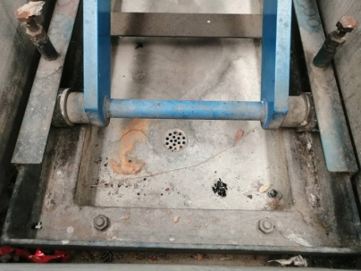
ต้องไม่เป็นรอย และใช้ผ้าเช็ดตัวลิฟท์ อุปกรณ์
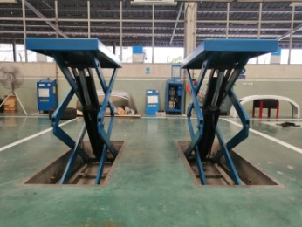
ขึ้น


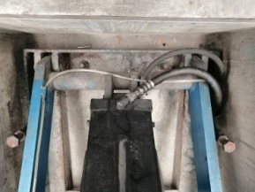
2. ตรวจสอบการทำงานของระบบ Safety Lock : กลไกลอยู่ในสภาพ | 5. ตรวจสอบความสมดุลของลิฟท์ขณะยกขึ้น | 2. ตรวจสอบน็อตยึดโครงสร้างลิฟท์ | 4. ตรวจสอบโฟโตสวิตช์และจานรับ : ต้องยึดแน่นไม่ขยับ
ปกติพร้อมใช้งาน กระบอกลมทำงาน ฟันของตัว Safety Lock | : ระดับพื้นซ้าย-ขวา ต่างกันไม่เกิน 5 ซม. | : ต้องแน่นทุกตัว ตัวน็อตไม่เป็นสนิม | จานรับไม่แตก ไม่มีฝุ่นเกาะ
ต้องไม่บิ่นหรือหัก
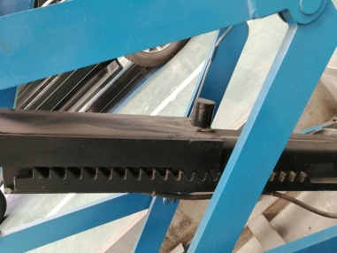

ระดับต่างกันไม่เกิน 5 cm.

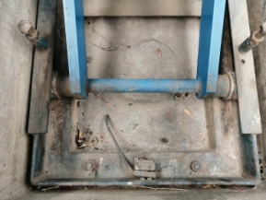
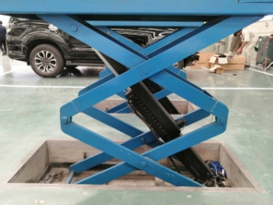
3. ตรวจสอบสายลมเข้าลิฟท์ : สายลมต้องไม่แตก หรือรั่วซึม | 6. ตรวจสอบความสะอาด : เช็ดทำความสะอาดลิฟท์ |  | 5. ตรวจเช็คสายไฮดรอลิกและจุดต่อว่ามีรอยรั่ว
ขณะจ่ายลมเข้าเครื่อง | ภายในบ่อลิฟท์ต้องไม่มีเศษขยะ พื้นบ่อต้องแห้งไม่มีน้ำขัง |  | ของน้ำมันไฮดรอลิกหรือไม่
 | หากพบสิ่งกีดขวางให้นำออกทันที

เอกสารฉบับที่ / วันที่ออกเอกสาร / วันที่มีผลบังคับใช้ : 1 / 20/09/2563 / 01/10/2563 |  |  |  | EF-OFF-29 | EF-OFF-111

รูป M
บริษัท โตโยต้านนทบุรี ผู้จำหน่ายโตโยต้า จำกัด
รายละเอียดการตรวจเช็คและบำรุงรักษา ลิฟท์ยกรถแบบกรรไกร (มีโฟโตสวิตช์)
( สำหรับแผนกซ่อมบำรุง )

ประจำเดือน
1. ตรวจเช็คแรงเคลื่อนไฟฟ้า ไม่ต่ำกว่า 380 V ทั้ง 3 เฟส และตรวจวัดกระแสไฟฟ้าที่มอเตอร์ขณะกดลิฟท์ขึ้น-ลง | 4. ตรวจสอบสายไฟฟ้าต้องไม่มีรอยชำรุด | 5. ตรวจสอบตัวลิมิตสวิตช์ : ต้องยึดแน่น ไม่ขยับ ตัวลิมิตไม่แตก
 | และใช้ลมเป่าทำความสะอาดแผงควบคุม
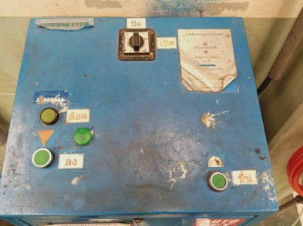
วัดแรงดันไฟฟ้า
วัดกระแสไฟฟ้า
ใช้ลมเป่าทำความสะอาดแผง และตรวจสายไฟฟ้าควบคุม
เปิดจ่ายไฟเข้า
เปิดฝาครอบด้านข้าง
ลง

ขึ้น

2. ตรวจสอบระบบไฮดรอลิกต้องไม่มีการรั่วซึมของระบบไฮดรอลิก และระดับน้ำมันต้องไม่ต่ำกว่าขีดต่ำสุด | 6. ตรวจเช็คฐานลิฟท์ต้องไม่ผุ (1) น็อตยึดต้องไม่ชำรุดและขันแน่นทุกตัวหากไม่แน่นให้ขันให้แน่นทันที (2) ,
และต้องไม่เกินกว่าขีดบนสุด ของเหล็กวัดระดับน้ำมัน | เช็คบูชขาลิฟท์ ต้องไม่โยกคลอน(3)
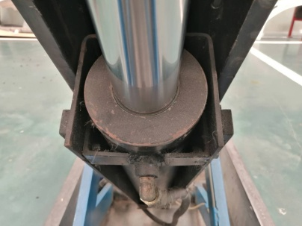
2
3

ขีดสูงสุด
ขีดต่ำสุด
2
1

3. ตรวจเช็คระบบควบคุม : น็อตยึดสายไฟต้องแน่น , เช็คฟิวส์, เช็คจุดเสียบสายไฟ | 7. ตรวจสอบโฟโตสวิตช์และจานรับ : ต้องยึดแน่นไม่ขยับ จานรับไม่แตก ไม่มีฝุ่นเกาะ ทดสอบเซ็นเซอร์ให้อยู่ในสภาพพร้อมใช้งาน
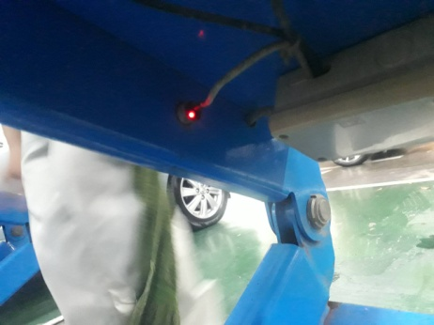
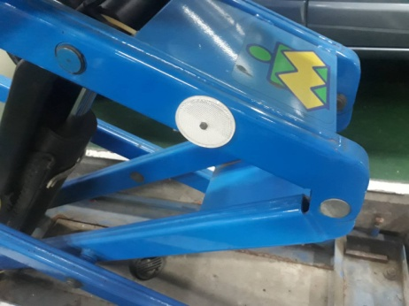
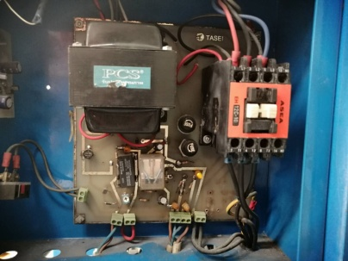
ตรวจสอบฟิวส์

เปิดฝาครอบด้านข้าง

ขันแน่น

เอกสารฉบับที่ / วันที่ออกเอกสาร / วันที่มีผลบังคับใช้ : 1 / 20/09/2563 / 01/10/2563 |  |  | EF-OFF-29

